1.4
1.4 Távhőrendszer egyszerűsített sémája 1.4 Model of the district heating system

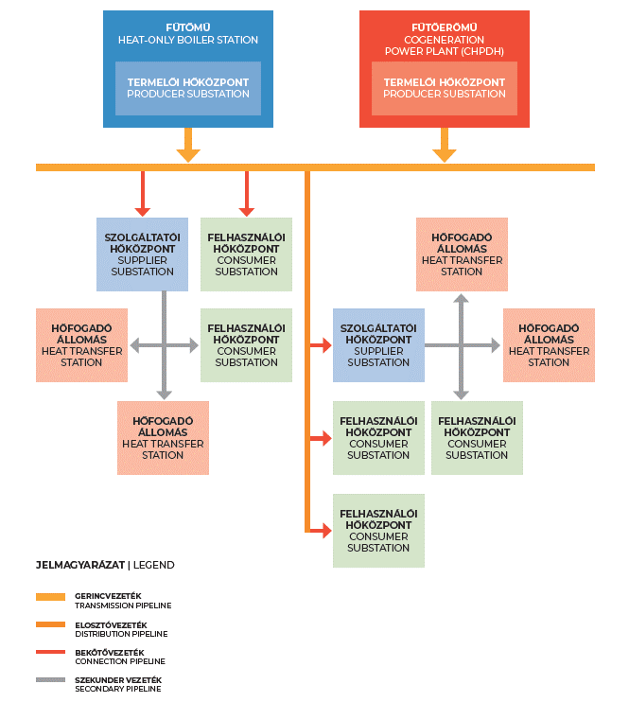

1.5
1.5 Távhőszolgáltatás egyszerűsített modellje 1.5 Model of district heat supply

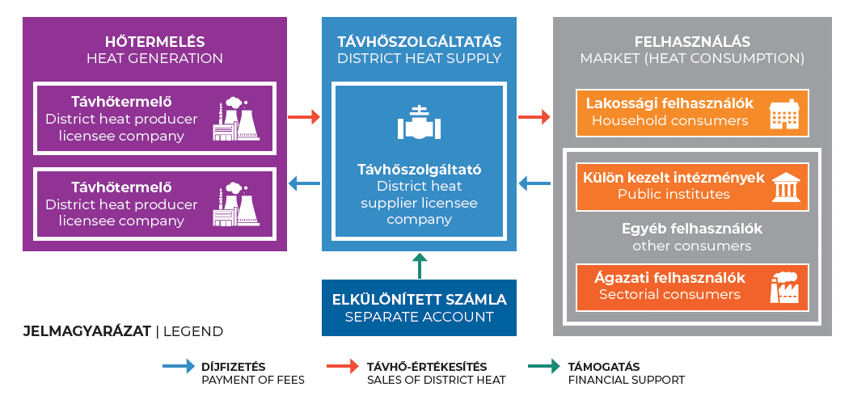

1.6
1.6 Hőtermelés energiafolyam ábra - hőmennyiségek 1.6 Sankey diagram - Heat generation and quantities

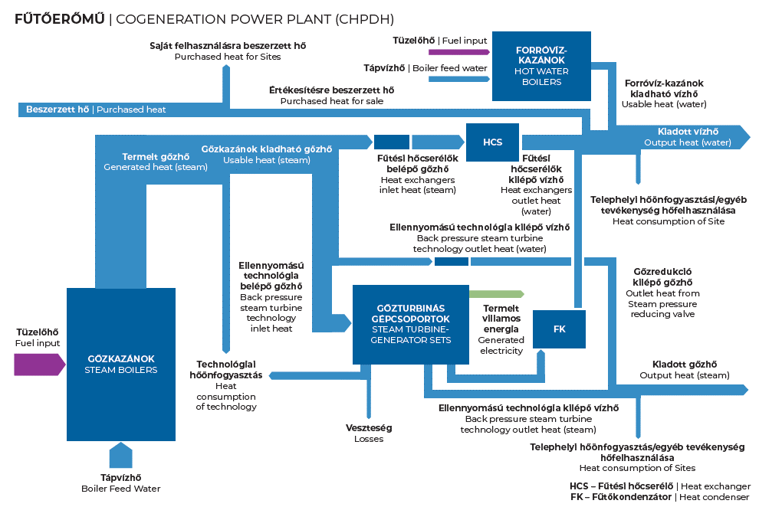

1.7
1.7 Hőtermelés - teljesítmények 1.7 Heat generation schematic diagram - heat capacities

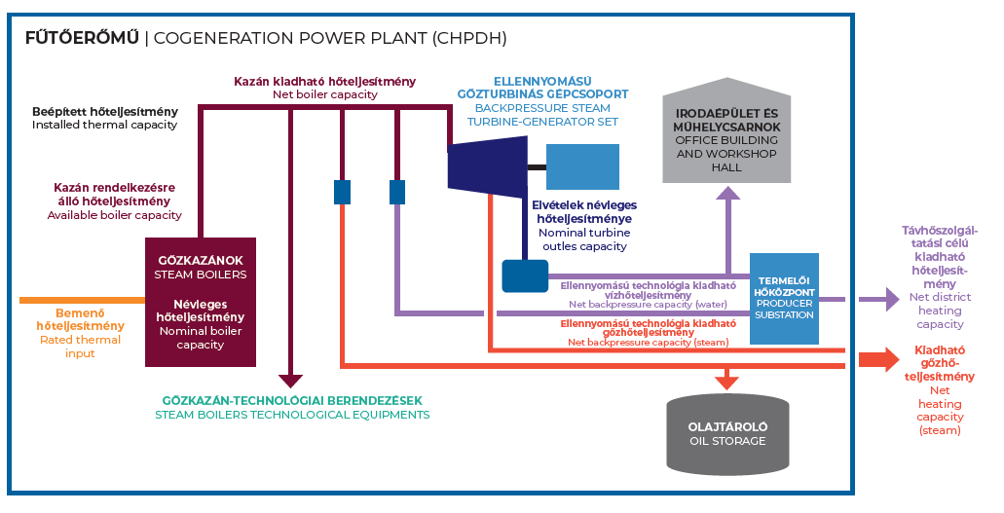

1.11
1.11 Távhőipari díjfizetők számának alakulása [db] 1.11 Changes in the number of district heat fee payers [pc]

Év Year | Összes díjfizetők száma Number of total fee payers | Lakossági díjfizetők száma Number of household fee payers | Egyéb díjfizetők száma Number of other fee payers
2013 | 675,213 | 654,953 | 20,260
2014 | 676,163 | 656,161 | 20,002
2015 | 676,830 | 656,956 | 19,874
2016 | 677,534 | 657,499 | 20,035
2017 | 678,050 | 658,073 | 19,977
2018 | 679,187 | 659,420 | 19,767
2019 | 680,372 | 660,608 | 19,764
2020 | 682,015 | 662,897 | 19,118
2021 | 683,818 | 664,605 | 19,213
2022 | 687,844 | 674,495 | 13,349
2023 | 687,663 | 675,939 | 11,724
2024 | 690,409 | 679,117 | 11,292

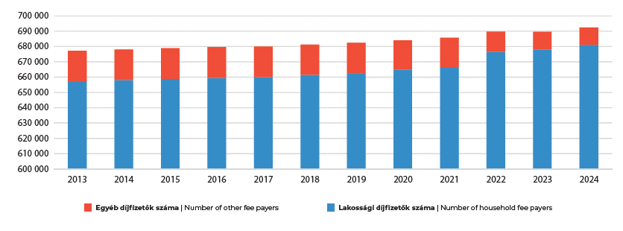

1.12
1.12 A hazai távhőrendszerek számának változása 1.12 Changes in the number of domestic district heating systems

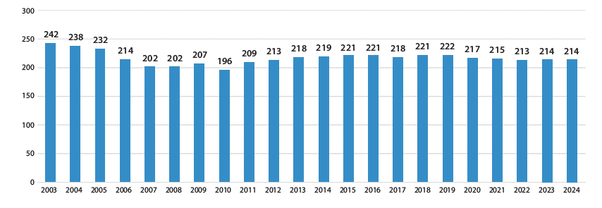

2.2
2.2 Távhőszolgáltatók saját hőtermelésének részesedése a távhőtermelésből 2.2 Share of district heat suppliers own production within district heat production

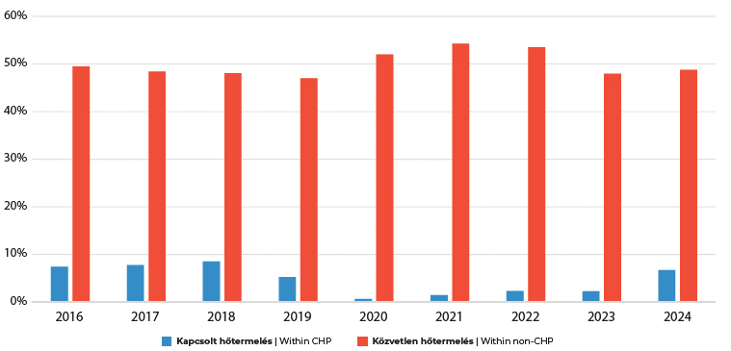

2.3.1
2.3.1 Hőtermelő technológiák részesedése a távhőtermelésben [GJ] 2.3.1 Share of heat production technologies in district heat production [GJ]
Termelési technológia Production technology | 2018 | 2019 | 2020 | 2021 | 2022 | 2023 | 2024
Gázmotor Gas engine | 3,562,561 | 3,040,059 | 3,026,482 | 3,150,975 | 2,413,986 | 2,007,723 | 2,181,976
Egyéb kapcsolt technológia Other CHP technology | 10,389,430 | 10,485,512 | 11,065,296 | 12,095,023 | 10,873,862 | 9,069,962 | 9,223,500
Kazán Direct heat technology | 14,111,662 | 13,489,247 | 13,526,608 | 13,614,612 | 12,541,867 | 12,133,977 | 12,225,224
Geotermikus Geothermal | 1,545,649 | 1,790,180 | 1,684,375 | 1,783,386 | 2,035,779 | 2,027,449 | 2,224,442
Egyéb közvetlen hőtermelő technológia Other non-CHP technology | 387,137 | 218,398 | 216,378 | 310,971 | 225,640 | 265,221 | 167,271
Összesen Total | 29,996,441 | 29,023,396 | 29,519,140 | 30,954,966 | 28,091,134 | 25,504,332 | 26,022,412

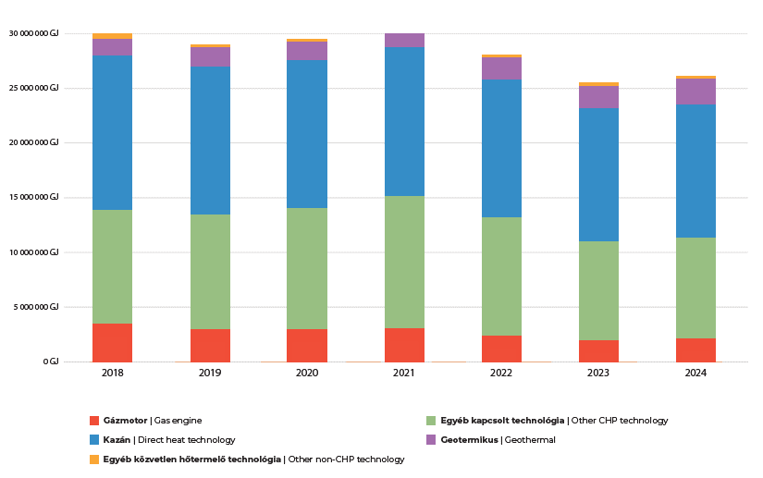

Metodológia: távhőtermelői technológiák által kiadott hőből távhőszolgáltatói távhőrendszerbe betáplált mennyisége kerül publikálásra.
Publication methodology: Heat amounts put into the district heating systems are published according to district heating technologies.

2.7
GEOTERMIKUS TÁVHŐTERMELŐK RENDELKEZÉSRE ÁLLÓ HŐTELJESÍTŐ KÉPESSÉGE TELEPÜLÉSENKÉNT
AVAILABLE HEATING CAPACITY OF GEOTHERMAL HEAT PRODUCERS BY SETTLEMENT
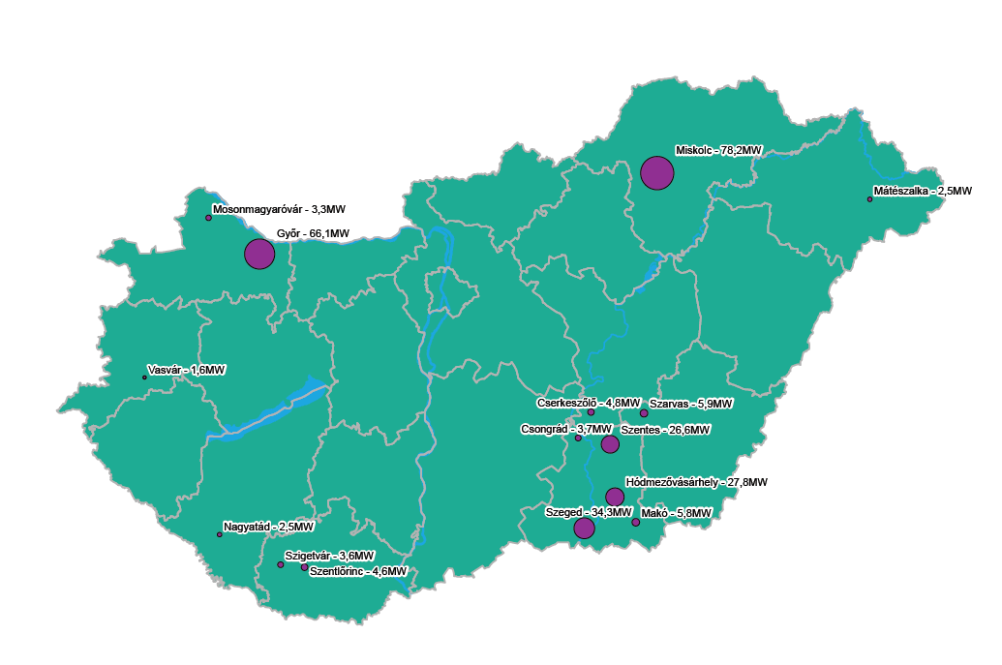

2.8
TÁVHŐTERMELŐK RENDELKEZÉSRE ÁLLÓ HŐTELJESÍTŐ KÉPESSÉGÉNEK VÁRMEGYÉNKÉNTI ELOSZLÁSA
DISTRIBUTION OF AVAILABLE DISTRICT HEATING CAPACITY BY COUNTIES

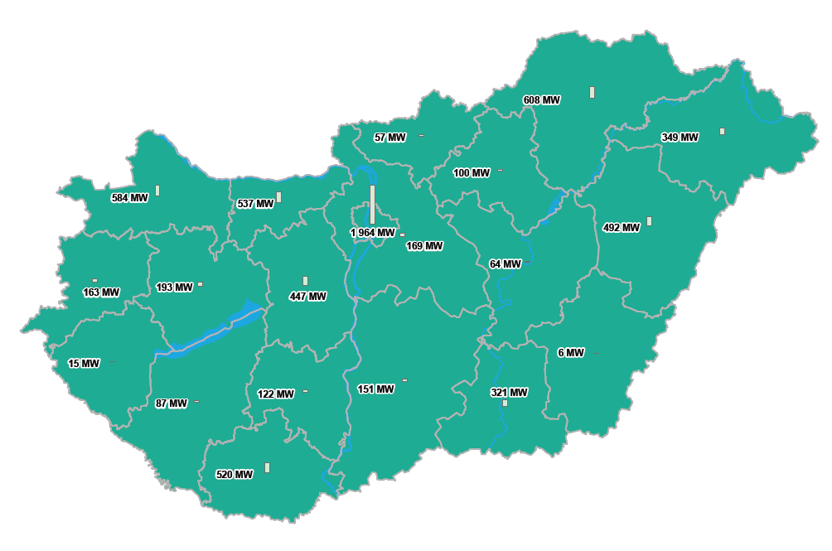

2.9
2.9 MaTáSzSz víziója a hazai távhőszektor forrásszerkezetének alakulásáról 2.9 MaTáSzSz vision on the future of Hungarian district heating's energy source structure
Energiahordozó | Energy source | Felhasználás | Consumption (PJ) |  |  |  | Arány | Ratio
 | 2019 | 2030 | 2040 | 2050 | 2019 | 2030 | 2040 | 2050
Szén | Coal | 0.25 | 0.25 | 0.25 | 0.25 | 0.8% | 0.9% | 0.9% | 0.9%
Kőolajszármazékok | Petroleum products | 0.07 | 0.00 | 0.00 | 0.00 | 0.2% | 0.0% | 0.0% | 0.0%
Földgáz | Natural gas | 23.32 | 14.51 | 9.42 | 5.84 | 76.6% | 51.0% | 34.3% | 22.1%
Biomassza | Biomass | 3.73 | 6.73 | 7.73 | 8.73 | 12.2% | 23.6% | 28.1% | 33.0%
Biogáz, depóniagáz, szennyvízgáz | Biogas, sewage sludge gas, landfill gas | 0.01 | 0.05 | 0.05 | 0.05 | 0.0% | 0.2% | 0.2% | 0.2%
Geotermikus | Geothermal | 1.79 | 4.79 | 7.79 | 9.25 | 5.9% | 16.8% | 28.4% | 35.0%
Napenergia | Solar energy | 0.00 | 0.08 | 0.10 | 0.13 | 0.0% | 0.3% | 0.4% | 0.5%
Hulladék | Waste | 1.00 | 1.54 | 1.54 | 1.54 | 3.3% | 5.4% | 5.6% | 5.8%
Nukleáris fűtőelem| Nuclear fuel | 0.21 | 0.21 | 0.21 | 0.21 | 0.7% | 0.7% | 0.7% | 0.8%
Elektromos forróvízkazán|Electric boiler | 0.08 | 0.13 | 0.14 | 0.16 | 0.3% | 0.4% | 0.5% | 0.6%
Hőszivattyú | Heat Pump | 0.00 | 0.18 | 0.23 | 0.31 | 0.0% | 0.6% | 0.9% | 1.2%
Összesen | Total | 30.45 | 28.45 | 27.45 | 26.45 | 100.0% | 100.0% | 100.0% | 100.0%

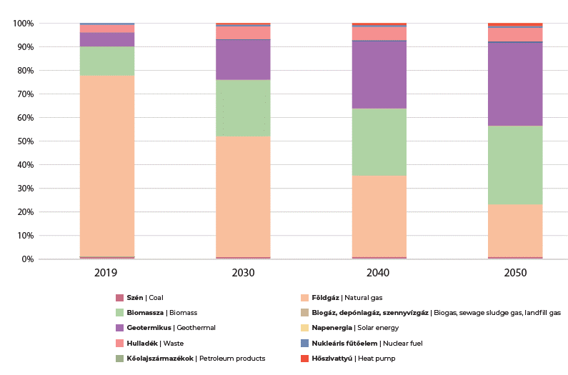

3.3
3.3 Az értékesített hő megoszlása a távhőszolgáltatók értékesítési mérete alapján 3.3 Distribution of sold heat according to the sale volume of district heat suppliers

Értékesítési méret szerinti kategóriák Categories according to the scale of sales | Értékesített hő [GJ] Sold heat [GJ]
 | 2014 | 2015 | 2016 | 2017 | 2018 | 2019 | 2020 | 2021 | 2022 | 2023 | 2024
Kevesebb, mint 100 TJ értékesített hő Less than 100 TJ sold heat | 2,449,117 | 2,524,486 | 2,512,258 | 2,630,261 | 2,394,088 | 2,357,413 | 2,292,090 | 2,614,666 | 2,441,308 | 2,230,859 | 2,213,371
100-500 TJ közötti hőértékesítés Sold heat between 100-500 TJ | 4,620,985 | 5,836,679 | 5,351,661 | 5,558,763 | 5,227,279 | 5,598,475 | 4,930,985 | 5,653,388 | 4,677,485 | 4,047,845 | 4,495,279
501-1000 TJ közötti hőértékesítés Sold heat between 501-1000 TJ | 4,324,905 | 2,648,987 | 3,553,140 | 3,875,830 | 3,585,684 | 2,940,304 | 3,483,630 | 3,188,522 | 3,689,318 | 4,124,038 | 3,569,098
Több, mint 1000 TJ értékesített hő More than 1000 TJ sold heat | 11,801,056 | 14,604,382 | 14,860,955 | 16,639,899 | 14,737,233 | 14,161,211 | 14,996,608 | 16,311,826 | 14,869,303 | 11,585,046 | 12,252,707
Összesen Total | 23,196,064 | 25,614,534 | 26,278,015 | 28,704,752 | 25,944,284 | 25,057,404 | 25,703,314 | 27,768,402 | 25,677,414 | 21,987,787 | 22,530,455
 | Kevesebb, mint 100 TJ értékesített hő Less than 100 TJ sold heat | 100-500 TJ közötti hőértékesítés Sold heat between 100-500 TJ | 501-1000 TJ közötti hőértékesítés Sold heat between 501-1000 TJ | Több, mint 1000 TJ értékesített hő More than 1000 TJ sold heat
2014 | 2449117.4319 | 4620985.4934 | 4324905.3075 | 11801056.034
2015 | 2524485.9981 | 5836679.2129 | 2648986.8836 | 14604381.629
2016 | 2512258.1218 | 5351661.265 | 3553140.238 | 14860955.19
2017 | 2630261.3615 | 5558762.7833 | 3875829.7798 | 16639898.531
2018 | 2394087.8862 | 5227279.2313 | 3585683.6932 | 14737232.81
2019 | 2357413.4579 | 5598475.3859 | 2940304.232 | 14161210.51
2020 | 2292090.2403 | 4930985.0133 | 3483630.1051 | 14996608.498
2021 | 2614666.2496 | 5653387.7067 | 3188522.1818 | 16311826.324
2022 | 2441308.1087 | 4677485.0095 | 3689317.9602 | 14869302.59
2023 | 2230858.6632 | 4047845.1992 | 4124037.508 | 11585045.759
2024 | 2213370.6339 | 4495279.4372 | 3569097.8916 | 12252707.29

